Sheet1
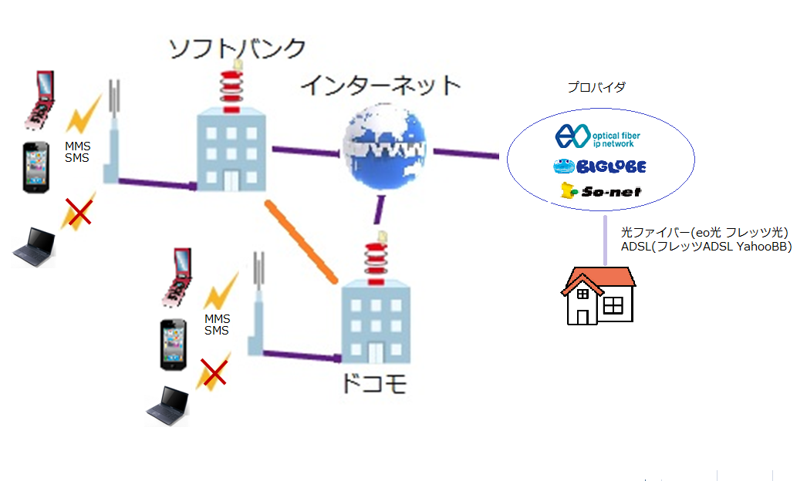

＊１

Sheet2
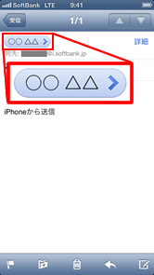
1．最初に表示されるホーム画面より、「Safari」を起動
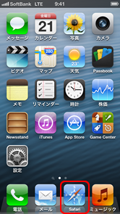

2．画面下の右から2番目にある「ブックマーク」を選択


3．「My SoftBank」を選択
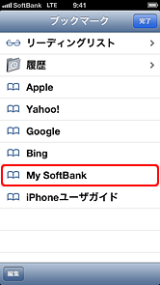

4．表示されたページで画面を下に動かし、「ソフトバンクWi-Fiスポット」バナーを選択
※My SoftBankへのログインは不要です。
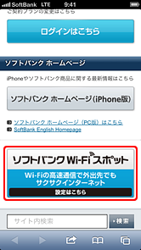

5．「ソフトバンクWi-Fiスポット利用設定」と「Wi-Fiルーター（FON製）用設定」の利用規約をご確認ください
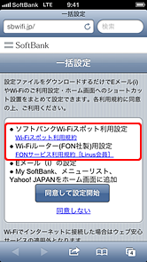

6．利用規約確認後、再度Safariの一括設定画面に戻り、「同意して設定開始」を選択
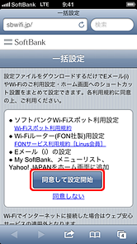

7．157より一括設定SMSが届きます。SMSを開く
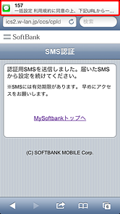

8．SMSに記載されているURLを選択
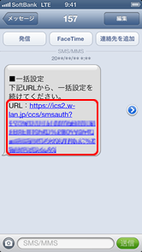

9．画面が2度切り替わり、「プロファイル」画面に切り替わったら、「インストール」を選択
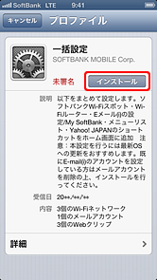

10．「未署名のプロファイル」と表示が出ます。「インストール」を選択
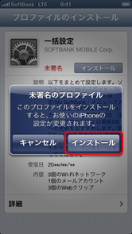

11．パスコードを入力
※パスコード未設定の場合は、次の手順へ進んでください。
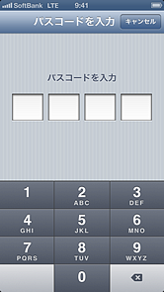

12．ご自身の名前（メールを送信した際、送信元として相手に表示される名前）を設定し、画面右上の 「次へ」を選択
※お名前の設定を希望しない場合は、メールアドレスをそのままご入力ください。
※「フルネーム」の表示例は、こちらからご参考をご覧ください。
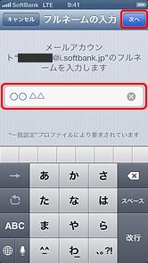

13．「完了」を選択
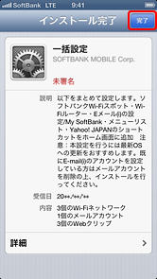

14．「設定が完了しました」の画面が表示され、設定完了
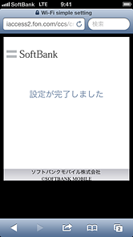

15．設定完了後、ホーム画面にMy SoftBank、メニューリスト、Yahoo! JAPANのショートカットが追加されます
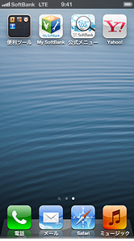
※一括設定を削除すると、上記のショートカットも削除されます。

ご参考
「フルネームの入力」で入力した名前は、相手先（携帯電話、スマートフォン、パソコンなどのメール画面）に「送信者」として表示されます。

【「フルネーム」表示例】

Sheet3
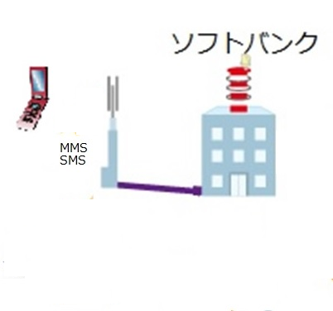

①

②

